상품제안서
뉴니스 EZ폴드 3in1 맥세이프 무선충전기 | 상품코드: S46328

 |  |  |  |  |  |  | 02-713-8555 | www.synergygift.co.kr
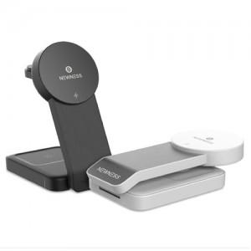

【상세/제작정보】 | <span style="font-size: 14pt;">※ 100개 미만 선물포장 진행시 작업비 발생됩니다.(일괄 +50,000원 부가세별도)</span>

【인쇄/포장옵션】 | 레이저 / 포장지포장

【공급단가】 | 수량 | 20~ | 100~ | 300~ | 500~ | 1,000~
*VAT별도 | 단가 | 31,080원 | 29,400원 | 27,970원 | 27,250원 | 26,770원

【상품 URL】 | https://www.synergygift.co.kr:443/src/goods_detail.php?gdno=46328

